Sayfa1
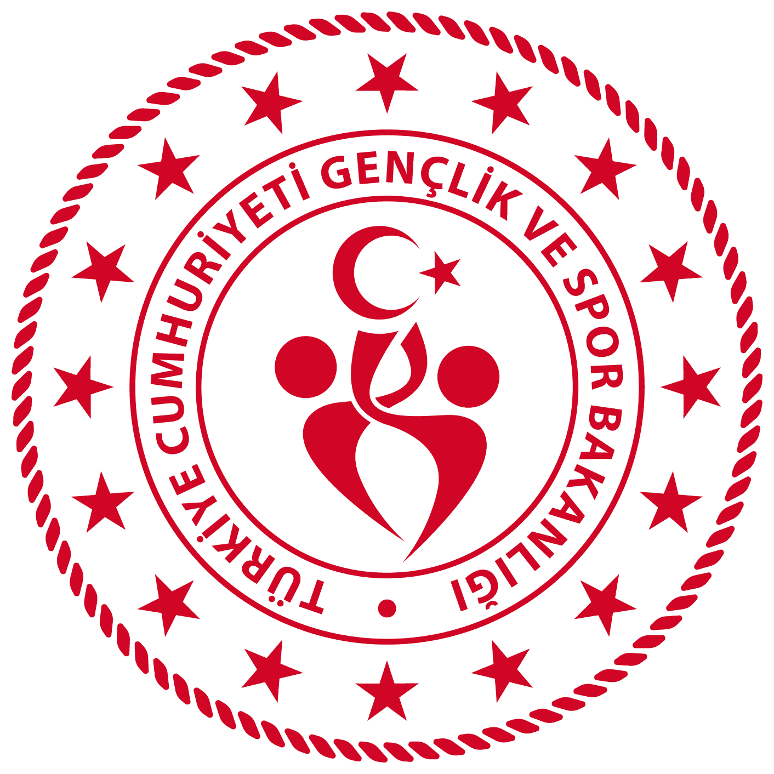 UŞAK GENÇLİK VE SPOR İL MÜDÜRLÜĞÜ 2025-2026 OKUL SPORLARI VOLEYBOL GENÇLER A KIZ İL BİRİNCİLİĞİ MÜSABAKALARI

A GRUBU MERKEZ |  |  |  |  |  | B GRUBU MERKEZ |  |  |  | C GRUBU MERKEZ
AYŞE ANA MTAL. |  |  |  |  |  | SHT. ABDULKADİR KILAVUZ ANDL. |  |  |  | VALA GEDİK ANDL.
KARAHALLI ANADOLU L. |  |  |  |  |  | ERTUĞRUL GAZİ AİHL. |  |  |  | DURSUN YALIM FEN L.
HASAN ZEKİ BOZ ANDL. |  |  |  |  |  | TED KOLEJİ |  |  |  | ALPERGÜNBAYRAM ANDL.
ŞAFAK ÖNCÜ KOLEJİ

D GRUBU MERKEZ |  |  |  |  |  | E GRUBU MERKEZ |  |  |  | F GRUBU MERKEZ
UŞAK SPOR L. |  |  |  |  |  | UŞAK FEN LİSESİ |  |  |  | SAİT SABRİ AĞAOĞLU ANDL.
BESİM ATALAY GÜZEL SANATLAR L. |  |  |  |  |  | İZZETTİN ÇALIŞLAR ANDL. |  |  |  | SINAV KOLEJİ
ORHAN DENGİZ ANDL. |  |  |  |  |  | UŞAK LİSESİ |  |  |  | NECATİ ÖZEN ANDL.

G GRUBU EŞME |  |  |  |  |  | H GRUBU BANAZ
AHMET AVCI ANADOLU L. |  |  |  |  |  | ŞHT. NECATİ SARGIN ANDL.
ŞEHİT ADEM ÇİFTÇİ ÇPAL. |  |  |  |  |  | ŞHT. TUNCAY DURMUŞ MTAL.
ŞEHİT MUSTAFA EĞERCİAİHL |  |  |  |  |  | ATATÜRK MES.EĞT.MER.
 |  |  |  |  |  | MİYASE DURMUŞ TANIŞ AİHL. (ÇEKİLDİ)

ÇEYREK FİNAL

 |  | A GRUBU (MERKEZ) |  |  |  |  |  |  | B GRUBU (MERKEZ)
 |  | A1 |  |  |  |  |  |  | E1
 |  | F1 |  |  |  |  |  |  | B1
 |  | H1 |  |  |  |  |  |  | G1
 |  | D1 |  |  |  |  |  |  | C1

ÇAPRAZ EŞLEŞME

 |  |  |  | A1 |  |  |  | B2
 |  |  |  | B1 |  |  |  | A2

FİNAL

 |  |  |  | MAĞLUP |  |  |  | MAĞLUP
 |  |  |  | GALİP |  |  |  | GALİP

I.MÜSABAKA
TARİH | SAAT | GRUBU | TAKIMLAR |  |  |  | TAKIMLAR |  |  |  | M.YERİ | SKOR
2025-11-04 | 10:00:00 | A | AYŞE ANA MTAL. |  |  |  | ŞAFAK ÖNCÜ KOLEJİ |  |  |  | MERKEZ S.S | 3-0
2025-11-04 | 11:30:00 | A | KARAHALLI ANADOLU L. |  |  |  | HASAN ZEKİ BOZ ANDL. |  |  |  | MERKEZ S.S | 3-1
2025-11-04 | 13:00:00 | B | SHT. ABDULKADİR KILAVUZ ANDL. |  |  |  | ERTUĞRUL GAZİ AİHL. |  |  |  | MERKEZ S.S | 3-0
2025-11-05 | 10:00:00 | C | VALA GEDİK ANDL. |  |  |  | DURSUN YALIM FEN L. |  |  |  | MERKEZ S.S | 3-1
2025-11-05 | 11:30:00 | D | UŞAK SPOR L. |  |  |  | BESİM ATALAY GÜZEL SANATLAR L. |  |  |  | MERKEZ S.S | HKMN(3-0)
2025-11-07 | 9:30:00 | E | UŞAK FEN LİSESİ |  |  |  | İZZETTİN ÇALIŞLAR ANDL. |  |  |  | MERKEZ S.S | 3-0
2025-11-07 | 11:00:00 | F | SAİT SABRİ AĞAOĞLU ANDL. |  |  |  | SINAV KOLEJİ |  |  |  | MERKEZ S.S | 3-0
2025-11-04 | 10:00:00 | G | AHMET AVCI ANADOLU L. |  |  |  | ŞEHİT MUSTAFA EĞERCİAİHL |  |  |  | EŞME | 3-0
2025-11-04 | 10:00:00 | H | ŞHT. NECATİ SARGIN ANDL. |  |  |  | MİYASE DURMUŞ TANIŞ AİHL. (ÇEKİLDİ) |  |  |  | BANAZ | HKMN(3-0)
2025-11-04 | 11:30:00 | H | ŞHT. TUNCAY DURMUŞ MTAL. |  |  |  | ATATÜRK MES.EĞT.MER. |  |  |  | BANAZ | HKMN(0-3)

II.MÜSABAKA
TARİH | SAAT | GRUBU | TAKIMLAR |  |  |  | TAKIMLAR |  |  |  | M.YERİ | SKOR
2025-11-17 | 10:00:00 | A | AYŞE ANA MTAL. |  |  |  | HASAN ZEKİ BOZ ANDL. |  |  |  | MERKEZ S.S
2025-11-17 | 11:30:00 | A | ŞAFAK ÖNCÜ KOLEJİ |  |  |  | KARAHALLI ANADOLU L. |  |  |  | MERKEZ S.S
2025-11-17 | 13:00:00 | B | TED KOLEJİ |  |  |  | SHT. ABDULKADİR KILAVUZ ANDL. |  |  |  | MERKEZ S.S
2025-11-18 | 10:00:00 | C | ALPERGÜNBAYRAM ANDL. |  |  |  | VALA GEDİK ANDL. |  |  |  | MERKEZ S.S
2025-11-18 | 11:30:00 | D | ORHAN DENGİZ ANDL. |  |  |  | UŞAK SPOR L. |  |  |  | MERKEZ S.S
2025-11-19 | 10:00:00 | E | UŞAK LİSESİ |  |  |  | UŞAK FEN LİSESİ |  |  |  | MERKEZ S.S
2025-11-19 | 11:30:00 | F | NECATİ ÖZEN ANDL. |  |  |  | SAİT SABRİ AĞAOĞLU ANDL. |  |  |  | MERKEZ S.S
2025-11-05 | 10:00:00 | G | AHMET AVCI ANADOLU L. |  |  |  | ŞEHİT ADEM ÇİFTÇİ ÇPAL. |  |  |  | EŞME | 3-0
2025-11-05 | 10:00:00 | H | ŞHT. NECATİ SARGIN ANDL. |  |  |  | ATATÜRK MES.EĞT.MER. |  |  |  | BANAZ | 3-0
2025-11-05 | 11:30:00 | H | MİYASE DURMUŞ TANIŞ AİHL. (ÇEKİLDİ) |  |  |  | ŞHT. TUNCAY DURMUŞ MTAL. |  |  |  | BANAZ | HKMN(0-3)

III.MÜSABAKA
TARİH | SAAT | GRUBU | TAKIMLAR |  |  |  | TAKIMLAR |  |  |  | M.YERİ | SKOR
2025-11-20 | 10:00:00 | A | AYŞE ANA MTAL. |  |  |  | KARAHALLI ANADOLU L. |  |  |  | MERKEZ S.S
2025-11-20 | 11:30:00 | A | HASAN ZEKİ BOZ ANDL. |  |  |  | ŞAFAK ÖNCÜ KOLEJİ |  |  |  | MERKEZ S.S
2025-11-20 | 13:00:00 | B | ERTUĞRUL GAZİ AİHL. |  |  |  | TED KOLEJİ |  |  |  | MERKEZ S.S
2025-11-21 | 11:00:00 | C | DURSUN YALIM FEN L. |  |  |  | ALPERGÜNBAYRAM ANDL. |  |  |  | MERKEZ S.S
2025-11-21 | 9:30:00 | D | BESİM ATALAY GÜZEL SANATLAR L. |  |  |  | ORHAN DENGİZ ANDL. |  |  |  | MERKEZ S.S
2025-11-24 | 10:00:00 | E | İZZETTİN ÇALIŞLAR ANDL. |  |  |  | UŞAK LİSESİ |  |  |  | MERKEZ S.S
2025-11-24 | 11:30:00 | F | SINAV KOLEJİ |  |  |  | NECATİ ÖZEN ANDL. |  |  |  | MERKEZ S.S
2025-11-18 | 10:00:00 | G | ŞEHİT MUSTAFA EĞERCİAİHL |  |  |  | ŞEHİT ADEM ÇİFTÇİ ÇPAL. |  |  |  | EŞME
2025-11-18 | 10:00:00 | H | ŞHT. NECATİ SARGIN ANDL. |  |  |  | ŞHT. TUNCAY DURMUŞ MTAL. |  |  |  | BANAZ
2025-11-18 | 11:30:00 | H | ATATÜRK MES.EĞT.MER. |  |  |  | MİYASE DURMUŞ TANIŞ AİHL. (ÇEKİLDİ) |  |  |  | BANAZ

YARI FİNAL GRUBU MÜSABAKALARI

YARI FİNAL GRUBU I. MÜSABAKA
TARİH | SAAT | GRUBU | TAKIMLAR |  |  |  | TAKIMLAR |  |  |  | M.YERİ | SKOR
2025-11-26 | 10:00:00 | A | A1 |  |  |  | D1 |  |  |  | MERKEZ S.S
2025-11-26 | 11:30:00 | A | F1 |  |  |  | H1 |  |  |  | MERKEZ S.S
2025-11-27 | 10:00:00 | B | E1 |  |  |  | C1 |  |  |  | MERKEZ S.S
2025-11-27 | 11:30:00 | B | B1 |  |  |  | G1 |  |  |  | MERKEZ S.S

YARI FİNAL GRUBU II. MÜSABAKA
TARİH | SAAT | GRUBU | TAKIMLAR |  |  |  | TAKIMLAR |  |  |  | M.YERİ | SKOR
2025-12-01 | 10:00:00 | A | A1 |  |  |  | H1 |  |  |  | MERKEZ S.S
2025-12-01 | 11:30:00 | A | D1 |  |  |  | F1 |  |  |  | MERKEZ S.S
2025-12-03 | 10:00:00 | B | E1 |  |  |  | G1 |  |  |  | MERKEZ S.S
2025-12-03 | 11:30:00 | B | C1 |  |  |  | B1 |  |  |  | MERKEZ S.S

YARI FİNAL GRUBU III. MÜSABAKA
TARİH | SAAT | GRUBU | TAKIMLAR |  |  |  | TAKIMLAR |  |  |  | M.YERİ | SKOR
2025-12-04 | 10:00:00 | A | A1 |  |  |  | F1 |  |  |  | KALFA S.S
2025-12-04 | 11:30:00 | A | H1 |  |  |  | D1 |  |  |  | KALFA S.S
2025-12-05 | 9:30:00 | B | E1 |  |  |  | B1 |  |  |  | MERKEZ S.S
2025-12-05 | 11:00:00 | B | G1 |  |  |  | C1 |  |  |  | MERKEZ S.S

ÇAPRAZ EŞLEŞME (YARI FİNAL)
TARİH | SAAT | GRUBU | TAKIMLAR |  |  |  | TAKIMLAR |  |  |  | M.YERİ | SKOR
2025-12-08 | 10:00:00 |  | A1 |  |  |  | B2 |  |  |  | KALFA S.S
2025-12-08 | 11:30:00 |  | B1 |  |  |  | A2 |  |  |  | KALFA S.S

FİNAL MÜSABAKALARI
TARİH | SAAT | GRUBU | TAKIMLAR |  |  |  | TAKIMLAR |  |  |  | M.YERİ | SKOR
2025-12-10 | 10:00:00 |  | MAĞLUP |  |  |  | MAĞLUP |  |  |  | KALFA S.S
2025-12-10 | 11:30:00 |  | GALİP |  |  |  | GALİP |  |  |  | KALFA S.S

 |  |  |  |  | KLASMAN

